サイトマップ構造図
サイトマップ構造図
共通情報 | システム名 | やますたぐるめ | 作成者
 | 工程名 | システム設計 | 作成日付
 | ドキュメント名 | やめすたぐるめ 画面設計 | バージョン
書誌情報 | 書誌名称 | やますたぐるめ サイトマップ構造図 | 更新者
 | 概要 |  | 更新日付

ログイン画面
新規登録画面

プロフィール編集画面

ホーム画面

投稿詳細画面
検索画面
新規投稿画面
メッセージ一覧画面
プロフィール画面

他人プロフィール画面
検索結果画面
チャット一覧画面
フォロワー一覧画面

フォロー一覧画面

画面遷移図
画面遷移図
共通情報 | システム名 | やますたぐるめ | 作成者 | 中井
 | 工程名 | システム開発 | 作成日付 | 2024-01-17
 | ドキュメント名 | やますたぐるめ 画面設計 | バージョン | v1.0
書誌情報 | 書誌名称 | やますたぐるめ 画面遷移図 | 更新者
 | 概要 | やますたぐるめの画面遷移を表す図 | 更新日付
[新規登録]

G1-1
ログイン画面
G1-2
新規登録画面
G1-5
メッセージ一覧画面
[メッセージ]
G1-5-1
チャット一覧
画面
[メッセージ一覧]

[戻る]
[ホーム]

G1-3
ホーム画面
[ホーム]
G1-4
検索画面
[検索]
G1-4-1
検索結果表示画面

[検査]
[キャンセル
or 保存]
[新規投稿]
[プロフィール]
[]戻る]

G1-3-2
新規投稿画面
[ホーム]
G1-3-3
プロフィール
画面
[投稿]
[ホーム]
G1-3-1
投稿詳細画面

[キャンセル]
G1-3-3-1
プロフィール編集
画面
[アイコン]
[ホーム]
[戻る]
[編集]
[フォロワー]
G1-3-3-4
他人プロフィール画面
[フォロー]
[戻る]
G1-3-3-3
フォロワー一覧画面

G1-3-3-2
フォロー一覧
画面

(Gxx)ログイン画面
画面レイアウト定義
共通情報 | システム名 | やますたぐるめ |  |  |  |  |  | 作成者 | 中井灯乃
 | 工程名 | システム設計 |  |  |  |  |  | 作成日付 | 2024-01-15
①
 | ドキュメント名 | やますたぐるめ 画面設計書 |  |  |  |  |  | バージョン | v1.0
書誌情報 | 書誌名 | やますたぐるめ 画面レイアウト |  |  |  |  |  | 更新者
 | 画面ID |  | 画面の名称 | ログイン画面 |  |  |  | 更新日付
 | 概要
レイアウト図 |  |  |  |  | 識別ID | ラベル | 画面部品の種類 | 表示範囲 | 画面部品の説明

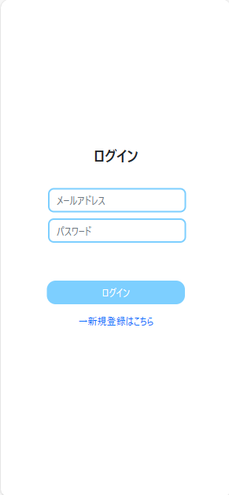

 |  |  |  |  | 操作手順

(Gxx)新規登録画面
画面レイアウト定義
共通情報 | システム名 | やますたぐるめ |  |  |  |  |  | 作成者 | 中井灯乃
 | 工程名 | システム設計 |  |  |  |  |  | 作成日付 | 2024-01-15
①
 | ドキュメント名 | やますたぐるめ 画面設計書 |  |  |  |  |  | バージョン | v1.0
書誌情報 | 書誌名 | やますたぐるめ 画面レイアウト |  |  |  |  |  | 更新者
 | 画面ID |  | 画面の名称 | 新規登録画面 |  |  |  | 更新日付
 | 概要
レイアウト図 |  |  |  |  | 識別ID | ラベル | 画面部品の種類 | 表示範囲 | 画面部品の説明

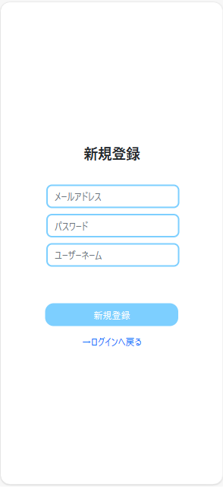

 |  |  |  |  | 操作手順

(Gxx)ホーム画面
画面レイアウト定義
共通情報 | システム名 | やますたぐるめ |  |  |  |  |  | 作成者 | 中井灯乃
 | 工程名 | システム設計 |  |  |  |  |  | 作成日付 | 2024-01-15
①
 | ドキュメント名 | やますたぐるめ 画面設計書 |  |  |  |  |  | バージョン | v1.0
書誌情報 | 書誌名 | やますたぐるめ 画面レイアウト |  |  |  |  |  | 更新者
 | 画面ID |  | 画面の名称 | ホーム画面 |  |  |  | 更新日付
 | 概要
レイアウト図 |  |  |  |  | 識別ID | ラベル | 画面部品の種類 | 表示範囲 | 画面部品の説明

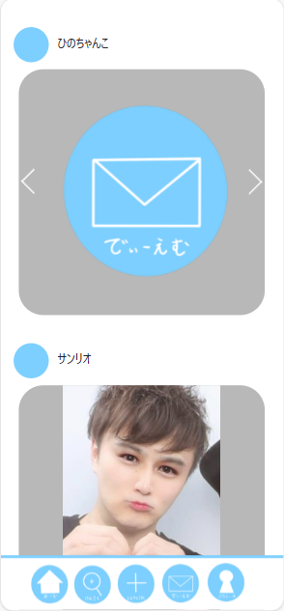

 |  |  |  |  | 操作手順

(Gxx)投稿詳細画面
画面レイアウト定義
共通情報 | システム名 | やますたぐるめ |  |  |  |  |  | 作成者 | 中井灯乃
 | 工程名 | システム設計 |  |  |  |  |  | 作成日付 | 2024-01-15
①
 | ドキュメント名 | やますたぐるめ 画面設計書 |  |  |  |  |  | バージョン | v1.0
書誌情報 | 書誌名 | やますたぐるめ 画面レイアウト |  |  |  |  |  | 更新者
 | 画面ID |  | 画面の名称 | 投稿詳細画面 |  |  |  | 更新日付
 | 概要
レイアウト図 |  |  |  |  | 識別ID | ラベル | 画面部品の種類 | 表示範囲 | 画面部品の説明

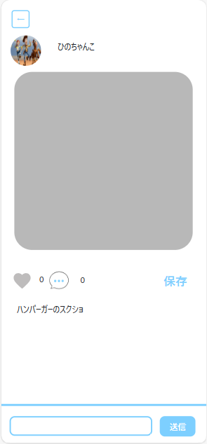

 |  |  |  |  | 操作手順

(Gxx)新規投稿画面
画面レイアウト定義
共通情報 | システム名 | やますたぐるめ |  |  |  |  |  | 作成者 | 中井灯乃
 | 工程名 | システム設計 |  |  |  |  |  | 作成日付 | 2024-01-15
①
 | ドキュメント名 | やますたぐるめ 画面設計書 |  |  |  |  |  | バージョン | v1.0
書誌情報 | 書誌名 | やますたぐるめ 画面レイアウト |  |  |  |  |  | 更新者
 | 画面ID |  | 画面の名称 | 新規投稿画面 |  |  |  | 更新日付
 | 概要
レイアウト図 |  |  |  |  | 識別ID | ラベル | 画面部品の種類 | 表示範囲 | 画面部品の説明

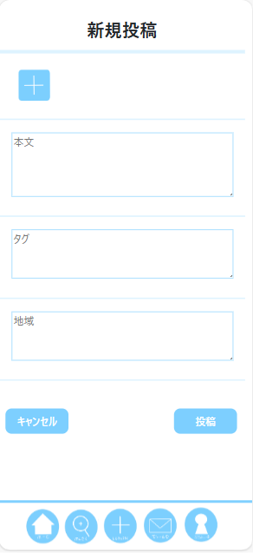

 |  |  |  |  | 操作手順

(Gxx)プロフィール画面
画面レイアウト定義
共通情報 | システム名 | やますたぐるめ |  |  |  |  |  | 作成者 | 中井灯乃
 | 工程名 | システム設計 |  |  |  |  |  | 作成日付 | 2024-01-15
①
 | ドキュメント名 | やますたぐるめ 画面設計書 |  |  |  |  |  | バージョン | v1.0
書誌情報 | 書誌名 | やますたぐるめ 画面レイアウト |  |  |  |  |  | 更新者
 | 画面ID |  | 画面の名称 | プロフィール画面 |  |  |  | 更新日付
 | 概要
レイアウト図 |  |  |  |  | 識別ID | ラベル | 画面部品の種類 | 表示範囲 | 画面部品の説明

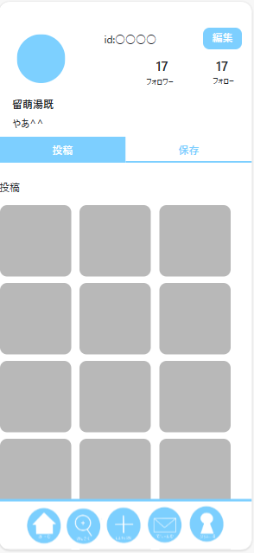

 |  |  |  |  |  | ；
 |  |  |  |  | 操作手順

(Gxx)他人プロフィール画面
画面レイアウト定義
共通情報 | システム名 | やますたぐるめ |  |  |  |  |  | 作成者 | 中井灯乃
 | 工程名 | システム設計 |  |  |  |  |  | 作成日付 | 2024-01-15
①
 | ドキュメント名 | やますたぐるめ 画面設計書 |  |  |  |  |  | バージョン | v1.0
書誌情報 | 書誌名 | やますたぐるめ 画面レイアウト |  |  |  |  |  | 更新者
 | 画面ID |  | 画面の名称 | 他人プロフィール画面 |  |  |  | 更新日付
 | 概要
レイアウト図 |  |  |  |  | 識別ID | ラベル | 画面部品の種類 | 表示範囲 | 画面部品の説明

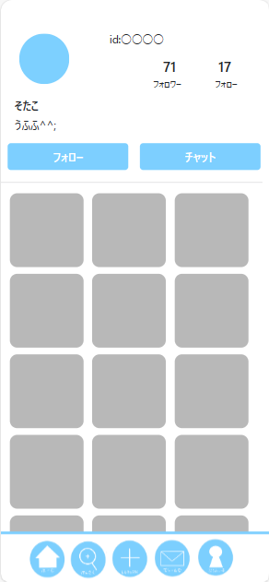

 |  |  |  |  | 操作手順

(Gxx)プロフィール編集画面
画面レイアウト定義
共通情報 | システム名 | やますたぐるめ |  |  |  |  |  | 作成者 | 中井灯乃
 | 工程名 | システム設計 |  |  |  |  |  | 作成日付 | 2024-01-15
①
 | ドキュメント名 | やますたぐるめ 画面設計書 |  |  |  |  |  | バージョン | v1.0
書誌情報 | 書誌名 | やますたぐるめ 画面レイアウト |  |  |  |  |  | 更新者
 | 画面ID |  | 画面の名称 | プロフィール編集画面 |  |  |  | 更新日付
 | 概要
レイアウト図 |  |  |  |  | 識別ID | ラベル | 画面部品の種類 | 表示範囲 | 画面部品の説明

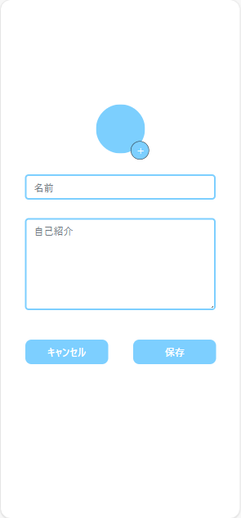

 |  |  |  |  | 操作手順

(Gxx)検索画面
画面レイアウト定義
共通情報 | システム名 | やますたぐるめ |  |  |  |  |  | 作成者 | 中井灯乃
 | 工程名 | システム設計 |  |  |  |  |  | 作成日付 | 2024-01-15
①
 | ドキュメント名 | やますたぐるめ 画面設計書 |  |  |  |  |  | バージョン | v1.0
書誌情報 | 書誌名 | やますたぐるめ 画面レイアウト |  |  |  |  |  | 更新者
 | 画面ID |  | 画面の名称 | 検索画面 |  |  |  | 更新日付
 | 概要
レイアウト図 |  |  |  |  | 識別ID | ラベル | 画面部品の種類 | 表示範囲 | 画面部品の説明

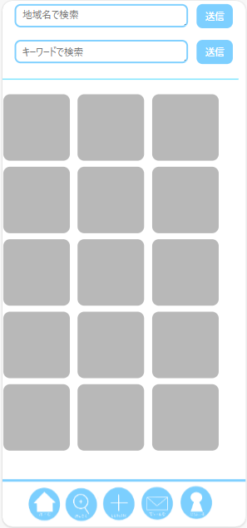

 |  |  |  |  | 操作手順

(Gxx)検索結果画面
画面レイアウト定義
共通情報 | システム名 | やますたぐるめ |  |  |  |  |  | 作成者 | 中井灯乃
 | 工程名 | システム設計 |  |  |  |  |  | 作成日付 | 2024-01-15
①
 | ドキュメント名 | やますたぐるめ 画面設計書 |  |  |  |  |  | バージョン | v1.0
書誌情報 | 書誌名 | やますたぐるめ 画面レイアウト |  |  |  |  |  | 更新者
 | 画面ID |  | 画面の名称 | 検索結果画面 |  |  |  | 更新日付
 | 概要
レイアウト図 |  |  |  |  | 識別ID | ラベル | 画面部品の種類 | 表示範囲 | 画面部品の説明



 |  |  |  |  | 操作手順

(Gxx)メッセージ一覧画面
画面レイアウト定義
共通情報 | システム名 | やますたぐるめ |  |  |  |  |  | 作成者 | 中井灯乃
 | 工程名 | システム設計 |  |  |  |  |  | 作成日付 | 2024-01-15
①
 | ドキュメント名 | やますたぐるめ 画面設計書 |  |  |  |  |  | バージョン | v1.0
書誌情報 | 書誌名 | やますたぐるめ 画面レイアウト |  |  |  |  |  | 更新者
 | 画面ID |  | 画面の名称 | メッセージ一覧画面 |  |  |  | 更新日付
 | 概要
レイアウト図 |  |  |  |  | 識別ID | ラベル | 画面部品の種類 | 表示範囲 | 画面部品の説明

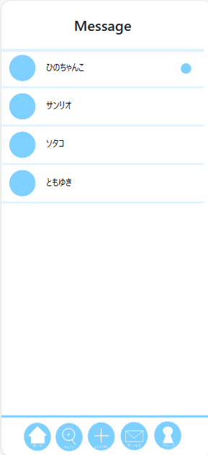

 |  |  |  |  | 操作手順

(Gxx)チャット一覧画面
画面レイアウト定義
共通情報 | システム名 | やますたぐるめ |  |  |  |  |  | 作成者 | 中井灯乃
 | 工程名 | システム設計 |  |  |  |  |  | 作成日付 | 2024-01-15
①
 | ドキュメント名 | やますたぐるめ 画面設計書 |  |  |  |  |  | バージョン | v1.0
書誌情報 | 書誌名 | やますたぐるめ 画面レイアウト |  |  |  |  |  | 更新者
 | 画面ID |  | 画面の名称 | チャット一覧画面 |  |  |  | 更新日付
 | 概要
レイアウト図 |  |  |  |  | 識別ID | ラベル | 画面部品の種類 | 表示範囲 | 画面部品の説明

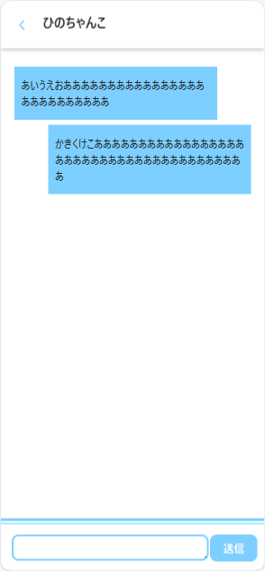

 |  |  |  |  | 操作手順

(Gxx)フォロー一覧画面
画面レイアウト定義
共通情報 | システム名 | やますたぐるめ |  |  |  |  |  | 作成者 | 中井灯乃
 | 工程名 | システム設計 |  |  |  |  |  | 作成日付 | 2024-01-15
①
 | ドキュメント名 | やますたぐるめ 画面設計書 |  |  |  |  |  | バージョン | v1.0
書誌情報 | 書誌名 | やますたぐるめ 画面レイアウト |  |  |  |  |  | 更新者
 | 画面ID |  | 画面の名称 | フォロー一覧画面 |  |  |  | 更新日付
 | 概要
レイアウト図 |  |  |  |  | 識別ID | ラベル | 画面部品の種類 | 表示範囲 | 画面部品の説明



 |  |  |  |  | 操作手順

(Gxx)フォロワー一覧画面
画面レイアウト定義
共通情報 | システム名 | やますたぐるめ |  |  |  |  |  | 作成者 | 中井灯乃
 | 工程名 | システム設計 |  |  |  |  |  | 作成日付 | 2024-01-15
①
 | ドキュメント名 | やますたぐるめ 画面設計書 |  |  |  |  |  | バージョン | v1.0
書誌情報 | 書誌名 | やますたぐるめ 画面レイアウト |  |  |  |  |  | 更新者
 | 画面ID |  | 画面の名称 | フォロワー一覧画面 |  |  |  | 更新日付
 | 概要
レイアウト図 |  |  |  |  | 識別ID | ラベル | 画面部品の種類 | 表示範囲 | 画面部品の説明



 |  |  |  |  | 操作手順

